主界面、个人信息、充值、设置
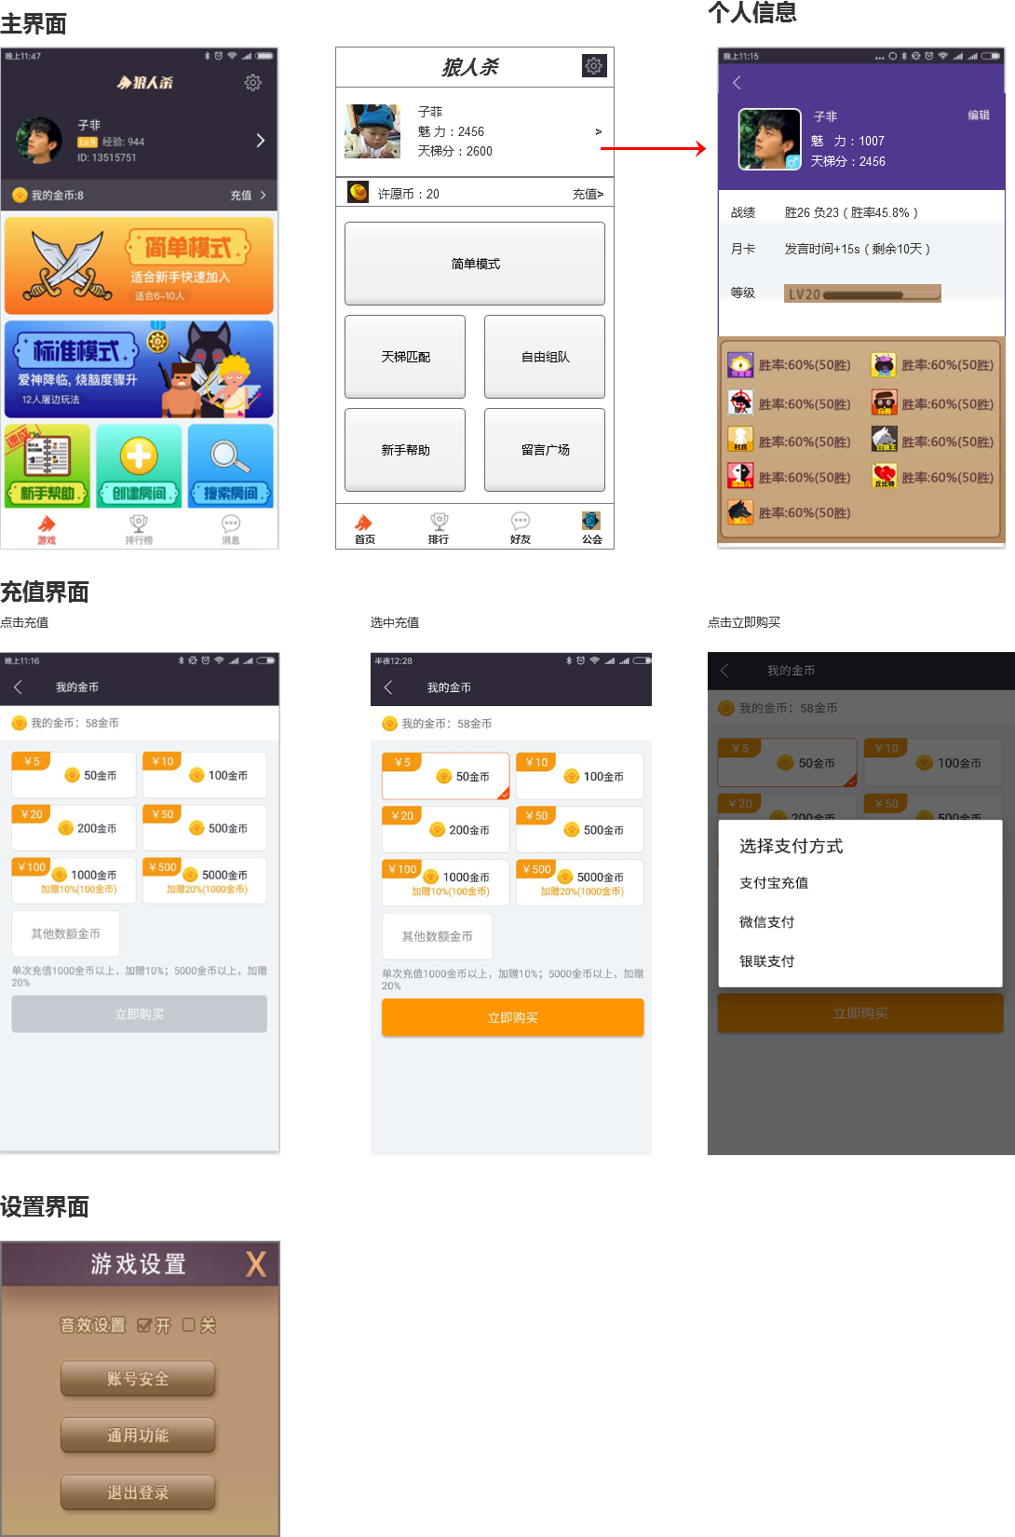

战斗、准备、邀请
狼人杀战斗界面

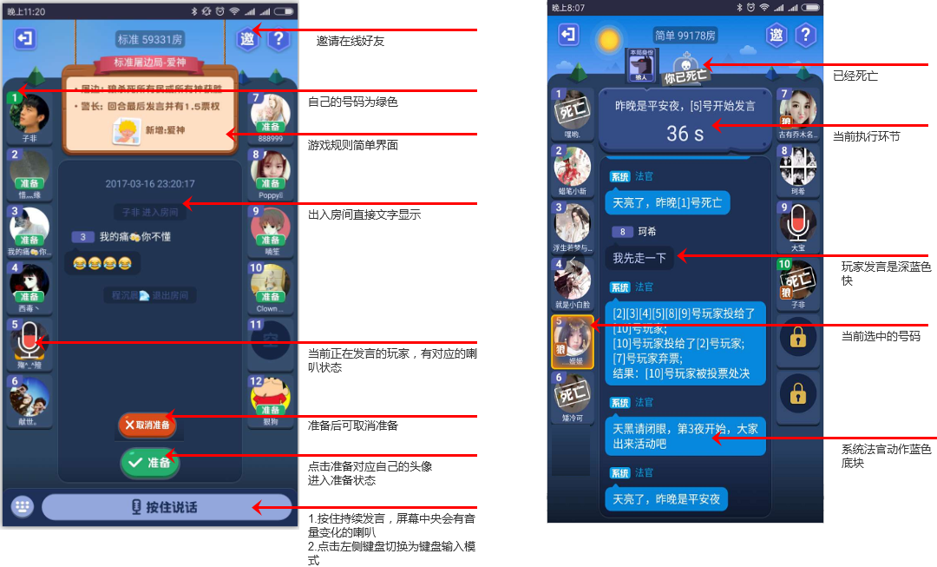

狼人操作规则

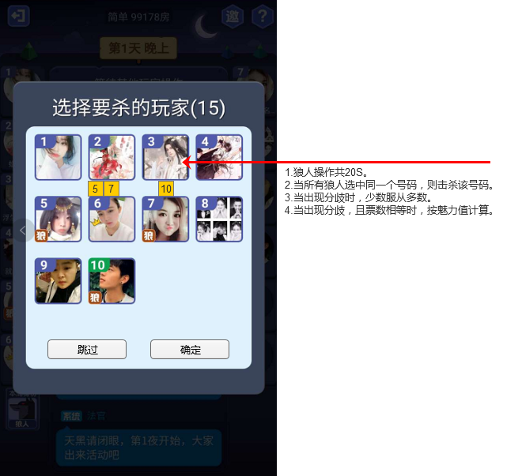

女巫操作规则

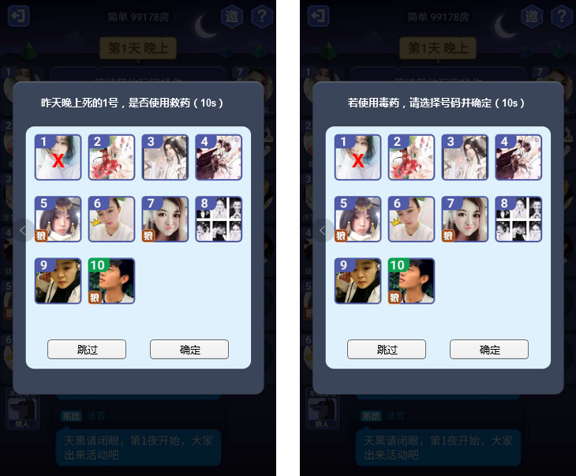

总体保持原来带确定的操作。

